关系图
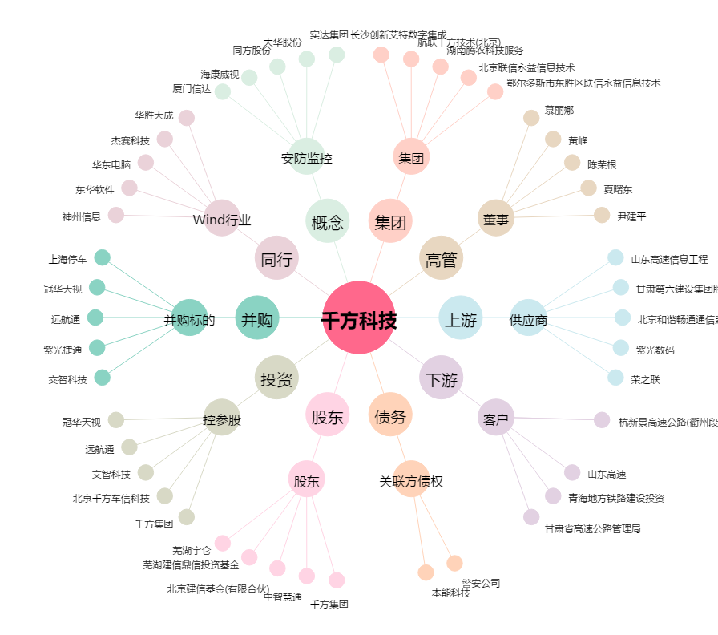
千方科技[002373.SZ] - 关系概览图

